画面SP
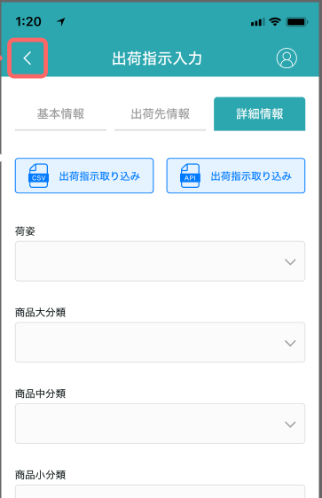

在庫移動入力

移動元ロケーションのバーコード

商品ラベルのバーコード

商品名

仕入先

·
·
·

ロック数

移動

入荷検品
在庫移動入力

移動先ロケーションのバーコード

移動数

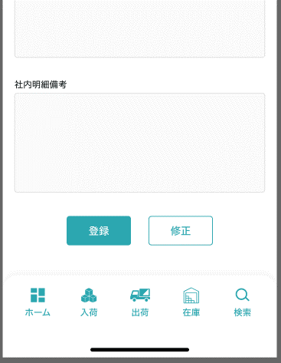
移動理由

実行

商品ラベル
检品

